Lembar1
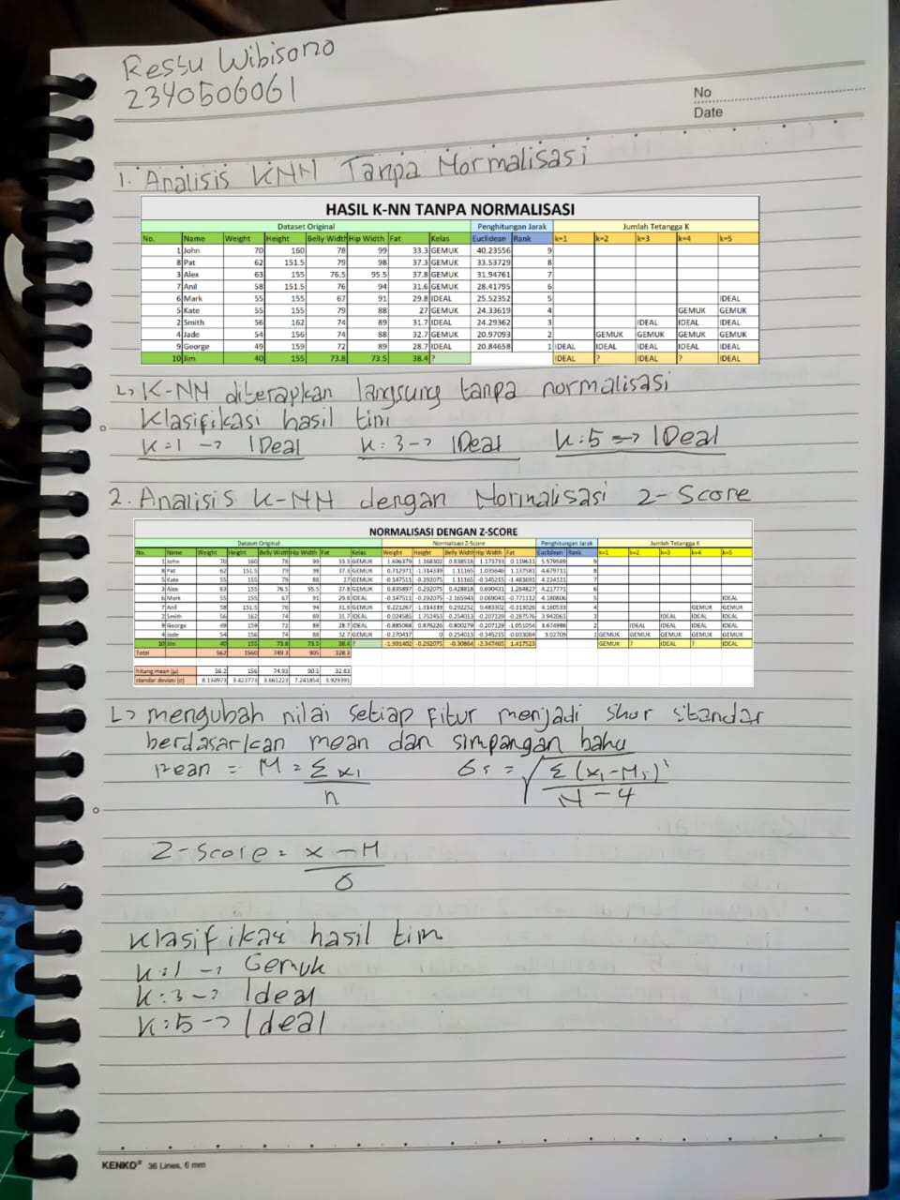

HASIL K-NN TANPA NORMALISASI

Dataset Original |  |  |  |  |  |  |  | Penghitungan Jarak |  | Jumlah Tetangga K
No. | Name | Weight | Height | Belly Width | Hip Width | Fat | Kelas | Euclidean | Rank | k=1 | k=2 | k=3 | k=4 | k=5
1 | John | 70 | 160 | 78 | 99 | 33.3 | GEMUK | 40.235556415 | 9
8 | Pat | 62 | 151.5 | 79 | 98 | 37.3 | GEMUK | 33.537292675 | 8
3 | Alex | 63 | 155 | 76.5 | 95.5 | 37.8 | GEMUK | 31.947613369 | 7
7 | Anil | 58 | 151.5 | 76 | 94 | 31.6 | GEMUK | 28.417952073 | 6
6 | Mark | 55 | 155 | 67 | 91 | 29.8 | IDEAL | 25.523518566 | 5 |  |  |  |  | IDEAL
5 | Kate | 55 | 155 | 79 | 88 | 27 | GEMUK | 24.336187047 | 4 |  |  |  | GEMUK | GEMUK
2 | Smith | 56 | 162 | 74 | 89 | 31.7 | IDEAL | 24.293620562 | 3 |  |  | IDEAL | IDEAL | IDEAL
4 | Jade | 54 | 156 | 74 | 88 | 32.7 | GEMUK | 20.970932263 | 2 |  | GEMUK | GEMUK | GEMUK | GEMUK
9 | George | 49 | 159 | 72 | 89 | 28.7 | IDEAL | 20.846582454 | 1 | IDEAL | IDEAL | IDEAL | IDEAL | IDEAL
10 | Jim | 40 | 155 | 73.8 | 73.5 | 38.4 | ? |  |  | IDEAL | ? | IDEAL | ? | IDEAL

NORMALISASI DENGAN Z-SCORE

Dataset Original |  |  |  |  |  |  |  | Normalisasi Z-Score |  |  |  |  | Penghitungan Jarak |  | Jumlah Tetangga K
No. | Name | Weight | Height | Belly Width | Hip Width | Fat | Kelas | Weight | Height | Belly Width | Hip Width | Fat | Euclidean | Rank | k=1 | k=2 | k=3 | k=4 | k=5
1 | John | 70 | 160 | 78 | 99 | 33.3 | GEMUK | 1.6963794259 | 1.1683017204 | 0.83851756786 | 1.1737326378 | 0.11961142028 | 5.5795888222 | 9
8 | Pat | 62 | 151.5 | 79 | 98 | 37.3 | GEMUK | 0.71297106304 | -1.3143394355 | 1.1116503261 | 1.0356464451 | 1.1375809546 | 4.6797108771 | 8
5 | Kate | 55 | 155 | 79 | 88 | 27 | GEMUK | -0.14751125442 | -0.29207543011 | 1.1116503261 | -0.34521548171 | -1.4836905963 | 4.2241211643 | 7
3 | Alex | 63 | 155 | 76.5 | 95.5 | 37.8 | GEMUK | 0.83589710839 | -0.29207543011 | 0.42881843047 | 0.69043096342 | 1.2648271464 | 4.2177712473 | 6
6 | Mark | 55 | 155 | 67 | 91 | 29.8 | IDEAL | -0.14751125442 | -0.29207543011 | -2.165942773 | 0.069043096342 | -0.77111192224 | 4.1808061483 | 5 |  |  |  |  | IDEAL
7 | Anil | 58 | 151.5 | 76 | 94 | 31.6 | GEMUK | 0.22126688163 | -1.3143394355 | 0.29225205134 | 0.4833016744 | -0.3130256318 | 4.1605332461 | 4 |  |  |  | GEMUK | GEMUK
2 | Smith | 56 | 162 | 74 | 89 | 31.7 | IDEAL | -0.02458520907 | 1.7524525806 | -0.25401346518 | -0.20712928903 | -0.28757639344 | 3.9420613278 | 3 |  |  | IDEAL | IDEAL | IDEAL
9 | George | 49 | 159 | 72 | 89 | 28.7 | IDEAL | -0.88506752654 | 0.87622629032 | -0.8002789817 | -0.20712928903 | -1.0510535442 | 3.6749856876 | 2 |  | IDEAL | IDEAL | IDEAL | IDEAL
4 | Jade | 54 | 156 | 74 | 88 | 32.7 | GEMUK | -0.27043729977 | 0 | -0.25401346518 | -0.34521548171 | -0.033084009865 | 3.0270902031 | 1 | GEMUK | GEMUK | GEMUK | GEMUK | GEMUK
10 | Jim | 40 | 155 | 73.8 | 73.5 | 38.4 | ? | -1.9914019347 | -0.29207543011 | -0.30864001683 | -2.3474652756 | 1.4175225765 |  |  | GEMUK | ? | IDEAL | ? | IDEAL
Total |  | 562 | 1560 | 749.3 | 905 | 328.3

hitung mean (μ) |  | 56.2 | 156 | 74.93 | 90.5 | 32.83
standar deviasi (σ) |  | 8.1349725124 | 3.4237730974 | 3.6612232321 | 7.2418536608 | 3.9293906794

NORMALISASI DENGAN MIN-MAX

Dataset Original |  |  |  |  |  |  |  | Normalisasi Min-Max |  |  |  |  | Penghitungan Jarak |  | Jumlah Tetangga K
No. | Name | Weight | Height | Belly Width | Hip Width | Fat | Kelas | Weight | Height | Belly Width | Hip Width | Fat | Euclidean | Rank | k=1 | k=2 | k=3 | k=4 | k=5
1 | John | 70 | 160 | 78 | 99 | 33.3 | GEMUK | 1 | 0.80952380952 | 0.91666666667 | 1 | 0.55263157895 | 1.5966827718 | 9
8 | Pat | 62 | 151.5 | 79 | 98 | 37.3 | GEMUK | 0.73333333333 | 0 | 1 | 0.96078431373 | 0.90350877193 | 1.3300690664 | 8
5 | Kate | 55 | 155 | 79 | 88 | 27 | GEMUK | 0.5 | 0.33333333333 | 1 | 0.56862745098 | 0 | 1.3270700644 | 7
6 | Mark | 55 | 155 | 67 | 91 | 29.8 | IDEAL | 0.5 | 0.33333333333 | 0 | 0.6862745098 | 0.24561403509 | 1.269323441 | 6
7 | Anil | 58 | 151.5 | 76 | 94 | 31.6 | GEMUK | 0.6 | 0 | 0.75 | 0.80392156863 | 0.40350877193 | 1.2275234808 | 5 |  |  |  |  | GEMUK
2 | Smith | 56 | 162 | 74 | 89 | 31.7 | IDEAL | 0.53333333333 | 1 | 0.58333333333 | 0.60784313725 | 0.41228070175 | 1.2016879461 | 4 |  |  |  | IDEAL | IDEAL
3 | Alex | 63 | 155 | 76.5 | 95.5 | 37.8 | GEMUK | 0.76666666667 | 0.33333333333 | 0.79166666667 | 0.86274509804 | 0.94736842105 | 1.1770734748 | 3 |  |  | GEMUK | GEMUK | GEMUK
9 | George | 49 | 159 | 72 | 89 | 28.7 | IDEAL | 0.3 | 0.71428571429 | 0.41666666667 | 0.60784313725 | 0.14912280702 | 1.1623639678 | 2 |  | IDEAL | IDEAL | IDEAL | IDEAL
4 | Jade | 54 | 156 | 74 | 88 | 32.7 | GEMUK | 0.46666666667 | 0.42857142857 | 0.58333333333 | 0.56862745098 | 0.5 | 0.89468599427 | 1 | GEMUK | GEMUK | GEMUK | GEMUK | GEMUK
10 | Jim | 40 | 155 | 73.8 | 73.5 | 38.4 | ? | 0 | 0.33333333333 | 0.56666666667 | 0 | 1 |  |  | GEMUK | ? | GEMUK | ? | GEMUK

min |  | 40 | 151.5 | 67 | 73.5 | 27
max |  | 70 | 162 | 79 | 99 | 38.4

K-NN TANPA NORMALISASI |  |  |  |  | NORMALISASI DENGAN Z-SCORE |  |  |  |  | NORMALISASI DENGAN MIN-MAX

Jumlah Tetangga K |  |  |  |  | Jumlah Tetangga K |  |  |  |  | Jumlah Tetangga K
k=1 | k=2 | k=3 | k=4 | k=5 | k=1 | k=2 | k=3 | k=4 | k=5 | k=1 | k=2 | k=3 | k=4 | k=5

 |  |  |  | IDEAL |  |  |  |  | IDEAL |  |  |  |  | GEMUK
 |  |  | GEMIK | GEMIK |  |  |  | GEMUK | GEMUK |  |  |  | IDEAL | IDEAL
 |  | IDEAL | IDEAL | IDEAL |  |  | IDEAL | IDEAL | IDEAL |  |  | GEMUK | GEMUK | GEMUK
 | GEMIK | GEMIK | GEMIK | GEMIK |  | IDEAL | IDEAL | IDEAL | IDEAL |  | IDEAL | IDEAL | IDEAL | IDEAL
IDEAL | IDEAL | IDEAL | IDEAL | IDEAL | GEMUK | GEMUK | GEMUK | GEMUK | GEMUK | GEMUK | GEMUK | GEMUK | GEMUK | GEMUK
IDEAL | ? | IDEAL | ? | IDEAL | GEMUK | ? | IDEAL | ? | IDEAL | GEMUK | ? | GEMUK | ? | GEMUK

